问题
 |  | 课后小练习

任务：
 | 根据“数据表”中的成绩计算下方问题，结果如右图所示。

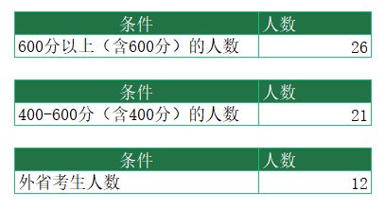
 | 条件 使用年限 |  | 人数
 | 600分以上（含600分）的人数

 | 条件 使用年限 |  | 人数
 | 400-600分（含400分）的人数

 | 条件 使用年限 |  | 人数
 | 外省考生人数

